記入・発行上の注意
大日向中等教育学校 2026年度入学 調査書 記入・発行上の注意
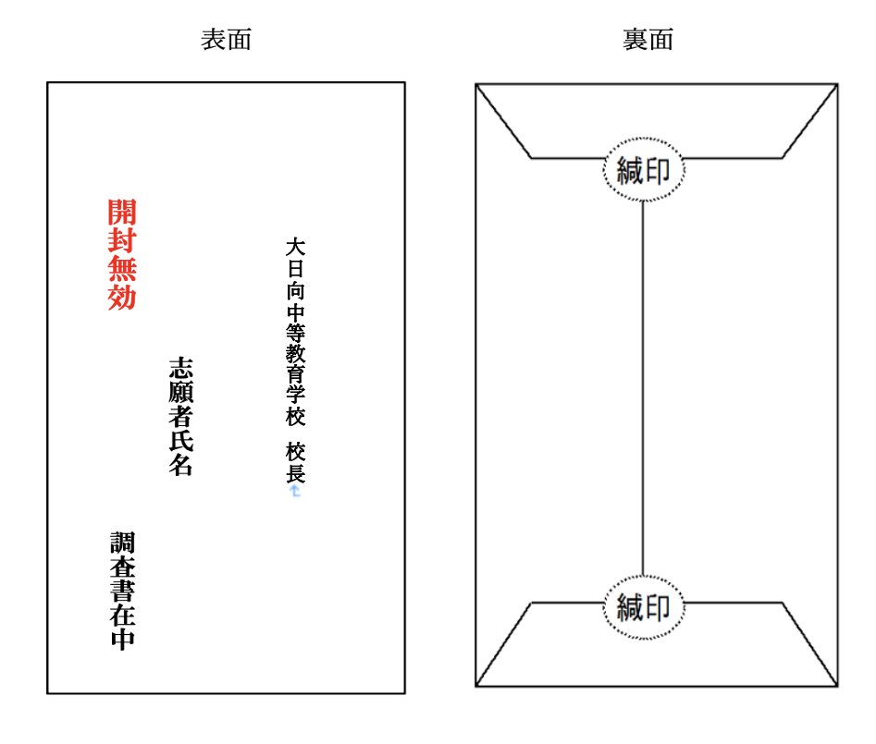 １．※印の欄には何も記入しないで下さい。 ２．志願者氏名(ふりがな)・生年月日・性別・保護者名(ふりがな)・現住所・在籍小学校名を正しく記載して下さい。 ３．記入事項は、全て記載日現在で記入して下さい。 ４．各欄の記入については以下の通りです。 ●各教科の記録 ・観点別学習の状況(評価)は、児童指導要録の取り扱いに準じてA・B・Cを該当欄に記入します。 ・評定は、児童指導要録の取り扱いに準じて１・２・３を該当欄に記入します。 ●行動の記録 児童指導要録の取り扱いに準じて、◯印があれば該当欄に記入します。 ●総合的な学習の記録 児童指導要録の取り扱いに準じて5・６年における総合的な学習の時間の記録を記入します。 ●特別活動の記録 児童指導要録の取り扱いに準じて5・６年における特別活動の記録を記入します。 ●総合所見（児童指導要録に準じて以下の視点で記述します。） ・児童の生活の様子（成長の状況に関わること） ・行動に関する所見 ・各教科や総合的な時間に関する所見 ・校内外での奉仕的活動の記録/表彰実績 など ●出欠席の記録 ・５年の記録 児童指導要録に記入してある欠席日数等を転記し、備考欄に主な欠席理由を記入します。 ・６年の記録 記載日現在の欠席日数等を集計し記入します。備考欄に主な欠席理由を記入します。 ●その他 ・エクセルのデータを用いてデジタル記入でも、雛形をコピーしていただき直接筆記でもどちらでも構いません。 ・直接筆記の場合は、黒か青のペンでご記入ください。また、誤字は、二重線を引き、訂正印を押して下さい。 ・記載者指名も忘れずにご記入ください。 ５．調査書の発行について ●調査書は、A４サイズで印刷した上で、封筒（長形３号）に封入していただき、緘印を押して志願者に渡して下さい。

・Ａ４紙に印刷して、３つ折りにして長形３号に封入して下さい。
・封筒は、表面に左の様に記載して下さい。
志願者名
開封無効（朱書き）
・裏面には緘印を押して下さい。
・厳封後、志願者にお渡しください。

＜問い合わせ＞
大日向中学校 教頭 関
ＴＥＬ：０２６７-８６-０００５

